Ciclo 1 - Smoke Test
Ejecución de casos de prueba - Ciclo 1
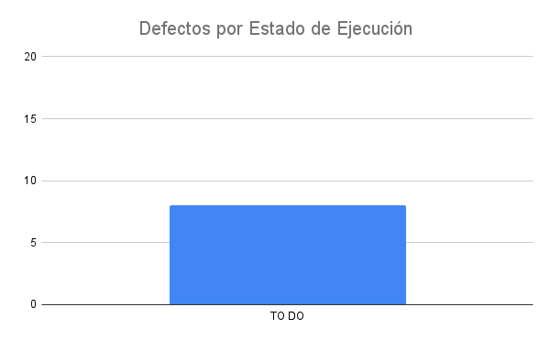
Fecha y Hora | Id | Estado de Ejecución | Ejecutado por | Id Defecto | Datos de prueba | Notas
8/19/22 | 1 | FAIL | Walter | 0 | Fallida
8/19/22 | 2 | PASSED | Walter | 0 | Ingreso con usuario y cambio de estados
8/19/22 | 3 | FAIL | Walter | 1 | correo electronico no valido | defecto detectado
 |  | TO DO
 |  | TO DO
 |  | TO DO
 |  | TO DO
 |  | TO DO

